Initializing mod 분석
Initializing mod 분석 |  |  |  | Last Command에서 전투를 담당하는 장면으로 구체적인 명칭은 없으나 처음에 Initializing mod라는 명칭으로 처음 등장하기 때문에 이 단어로 지칭한다

No | 대분류 | 중분류 | 소분류 | 조건 | 내용 | 비고
1 | Initializing mod | Moving | - | 키보드 방향키를 입력한다 | 키보드 방향키로 플레이어(이하 Python으로 서술)를 상하좌우로 조작한다
2 |  | Dash | - | F 버튼을 누른다 | F 버튼으로 Python을 진행 방향으로 순간이동하듯 이동한다
3 |  | Analyze | - | Python이 Data를 1개 이상 가진 경우, D 버튼을 누른다 | Python이 Data를 1개 이상 가진 경우, D 버튼을 누르고 있으면 가진 Data를 날려 적을 공격한다
4 |  | Data | - | Initializing mod일 경우 자동 실행 | 일정 시간마다 맵에 정해진 위치에 소환된다, Python이 접촉하면 수집할 수 있다

Dash 분석 |  |  |  | 분석
 |  |  |  | Python의 크기를 1이라 할 때 Dash를 실행할 때 약 8칸 앞으로 이동했음을 알 수 있다

 |  |  |  | 자료 1
 |  |  |  | Dash하기 전 Python

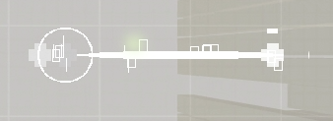
 |  |  |  | 자료 2
 |  |  |  | Dash한 직후의 Python

Active Module : S1 EMP 분석 |  |  |  | 설명
 |  |  |  | Destroys all small damaging objects in range, and you become invincivle for 0.5 seconds. With this Skill Module equipped, the skill will automatically fire once with no energy cost when damaged.

 |  |  | No | 기능 분석
 |  |  | 1 | 범위 내의 피해를 주는 오브젝트를 파괴한다
 |  |  | 2 | 0.5초간 무적이 된다
 |  |  | 3 | 이 스킬 모듈을 장착했다면 피해를 입었을 때 에너지를 소모하지 않고 한 번 자동으로 발동한다

 |  |  |  | 분석
 |  |  |  | Python의 크기를 1이라 할때 중앙의 Python의 크기를 제외하고 반지름 9의 원 크기로 발동한다

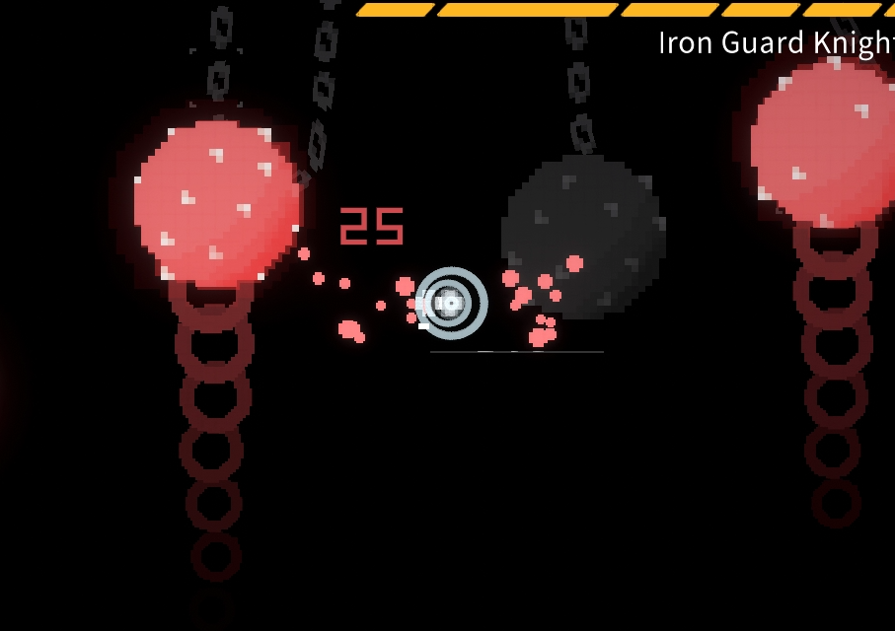
 |  |  |  | 자료 1
 |  |  |  | EMP 사용 전 Python

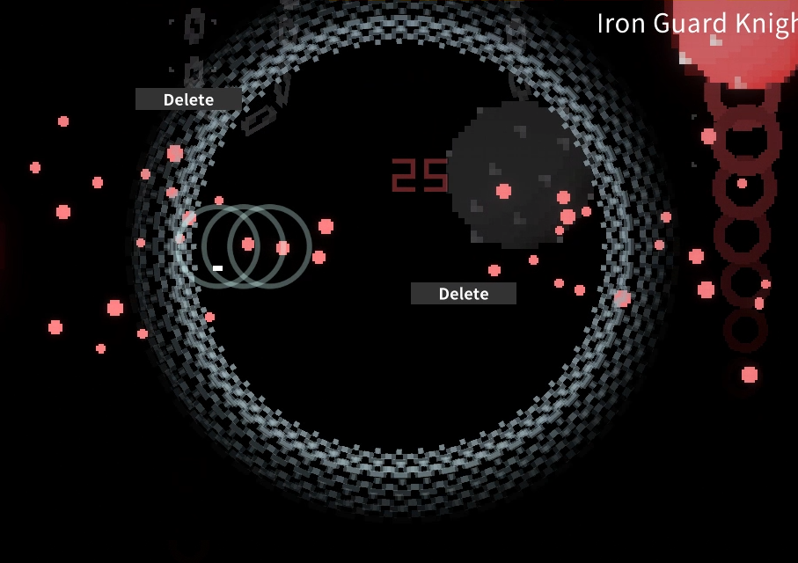
 |  |  |  | 자료 2
 |  |  |  | EMP 사용 후 이펙트가 최대인 상태

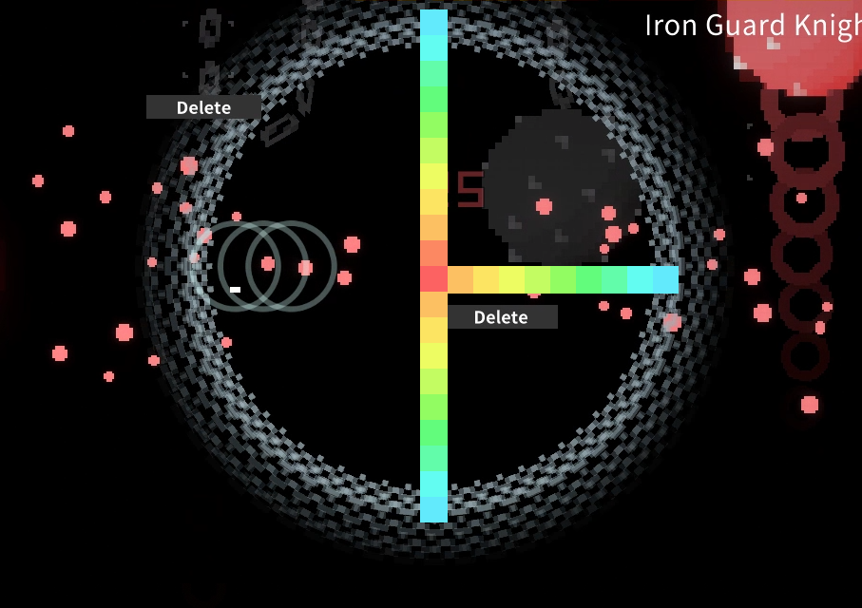
 |  |  |  | 자료 3
 |  |  |  | 크기 비교

